2020_07_data
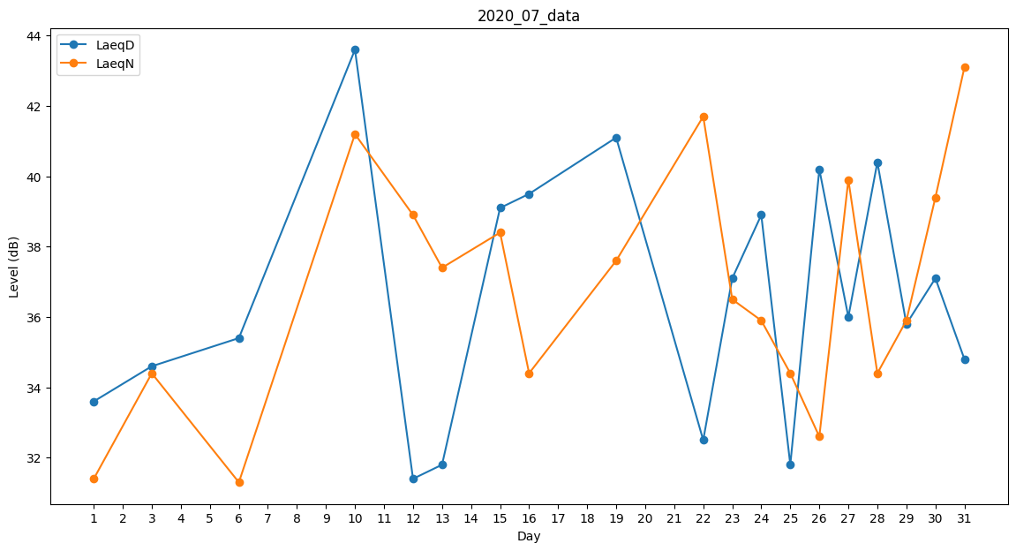
Day | LaeqD | LaeqN
1 | 33.6 | 31.4
2 | 31.4 | 0
3 | 34.6 | 34.4
4 | 0 | 34.1
5 | 0 | 31.4
6 | 35.4 | 31.3
7 | 34.6 | 0
8 | 36.3 | 0
9 | 0 | 0
10 | 43.6 | 41.2
11 | 33.9 | 0
12 | 31.4 | 38.9
13 | 31.8 | 37.4
14 | 38.7 | 0
15 | 39.1 | 38.4
16 | 39.5 | 34.4
17 | 0 | 34.4
18 | 40.8 | 0
19 | 41.1 | 37.6
20 | 0 | 39.2
21 | 0 | 28.4
22 | 32.5 | 41.7
23 | 37.1 | 36.5
24 | 38.9 | 35.9
25 | 31.8 | 34.4
26 | 40.2 | 32.6
27 | 36 | 39.9
28 | 40.4 | 34.4
29 | 35.8 | 35.9
30 | 37.1 | 39.4
31 | 34.8 | 43.1

